关系图
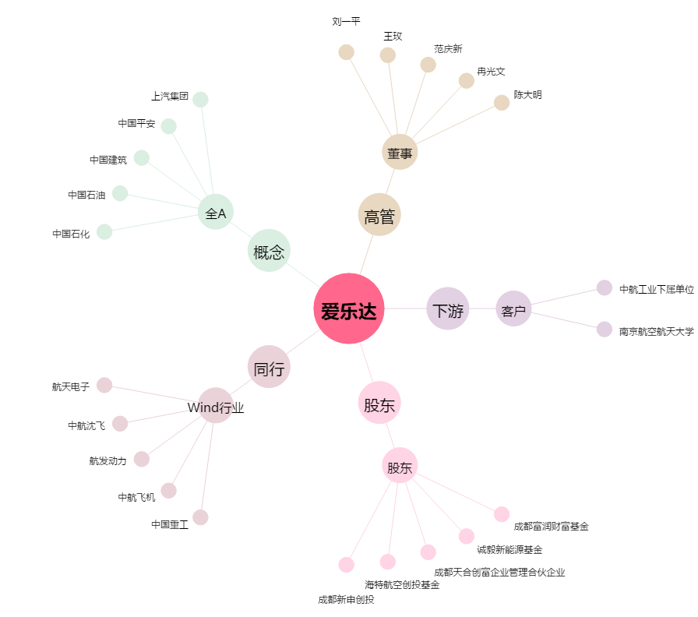
爱乐达[300696.SZ] - 关系概览图

